応募用紙・団体
第16回 懸賞作文
 |  |  |  |  |  |  |  |  |  |  |  |  |  |  |  |  | ※主催者記入欄
 |  |  |  |  |  |  |  |  |  |  |  |  |  |  | 団体№：
小さな助け合いの物語賞
 |  |  |  |  |  |  |  |  |  |  |  |  |  |  | 応募用紙 団体用

1. 小学校
3. 高等学校
5. 大学
2. 中学校
4. 専門学校
6. その他
フリガナ |  |  |  |  |  |  |  |  |  |  |  | 該当する番号を記入
① 団体・学校名
フリガナ
② 代表者氏名 （本名をご記入ください）
③ 郵便番号
④ 住所 |  |  | 都道府県名 |  |  | 団体・学校所在地

⑤ 電話番号・メール |  |  | 電話番号 |  |  |  |  |  | メールアドレス
⑥ 当コンクールを知ったきっかけ |  |  | 該当する箇所の□枠内に✓をご記入ください。

 |  |  |  | ①信用組合の職員からの案内 |  |  |  |  | ①と回答した場合は、信用組合名も必ずご記入ください。
 |  |  |  | （職員からチラシを受領した場合はこちら） |  |  |  | （ | 信用組合名： |  |  |  |  |  | ）

 |  |  |  | ②チラシ・しおり |  |  |  |  |  | ➆ポスター

 |  |  |  | ③信用組合ホームページ |  |  |  |  |  | ⑧LINE広告

 |  |  |  | ④情報誌「ボン・ビバーン」 |  |  |  |  |  | ⑨新聞広告・DM

 |  |  |  | ⑤家族・知人・同僚の紹介 |  |  |  |  |  | ⑩バナー広告（Yahoo!・Google・X等）

 |  |  |  | ⑥作文募集告知動画（YouTube等） |  |  |  |  |  | ⑪検索連動型広告

 |  |  |  | ⑫その他（ |  |  |  |  |  |  | ）

⑦作品数合計 |  |  |  |  | 通 | 代表者によるチェックをお願いします。（□の中に✓をご記入ください。）

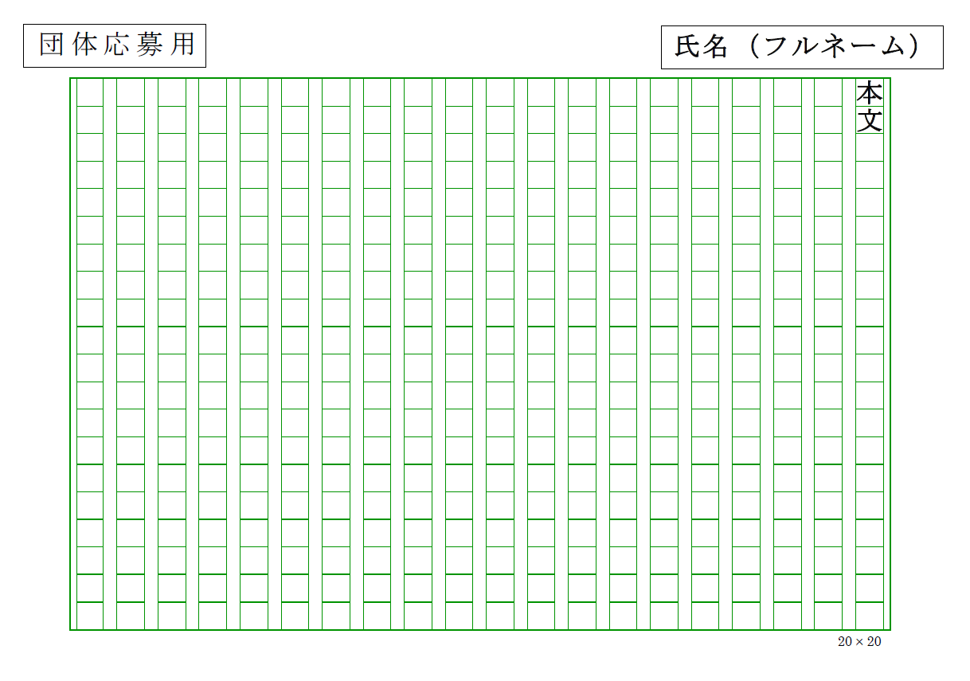
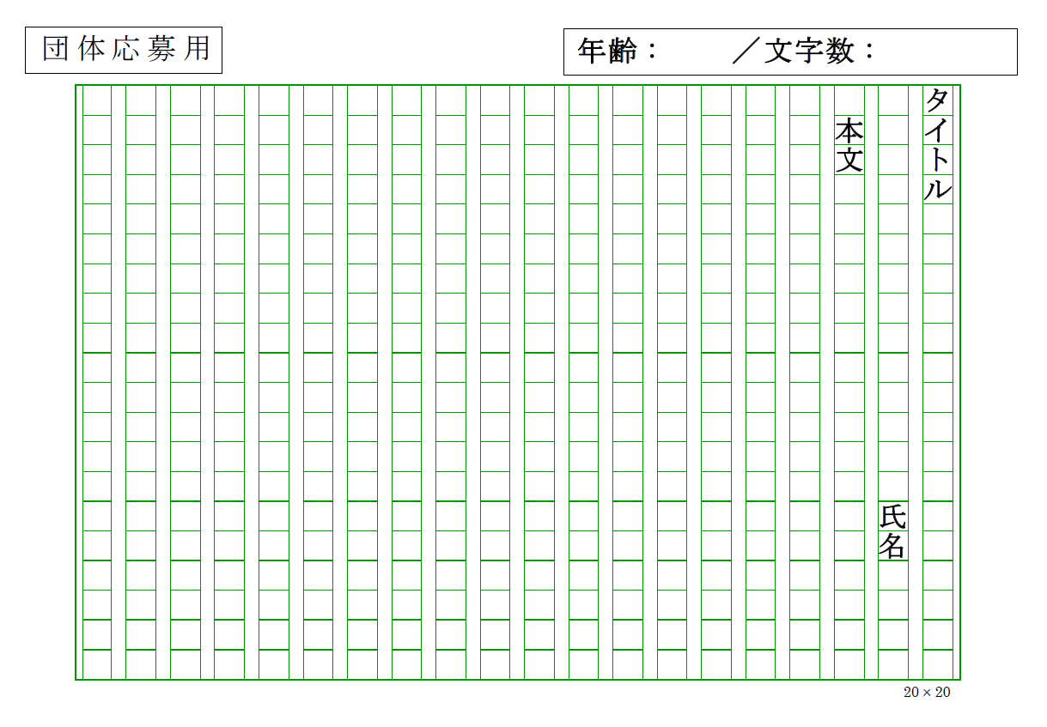
3枚目
2枚目
1枚目
【応募にあたっての注意点】

1. 応募用紙、応募者名簿に必要事項を記入の上、応募作品に添付し、
郵送またはメールにてご応募ください。
※郵送でご応募の際でも、可能な限り応募用紙と応募者名簿は
電子メールでご送付ください。

2. 原稿用紙の形式は自由です（Word等電子ファイルの提出も可能）。
なお、原稿用紙は、応募特設サイト（以下リンク参照）
からもダウンロードいただけます。
3. 作品本文の文字数は、800字以上1,200字以内で作成してください
（改行による空白は字数に含まない）。

4. 作品はホチキス止めをせず、下記の通り記入をお願いします。
①1 枚 目：1行目にタイトル、2行目に氏名、3行目から本文を書く。
 |  | 右上に年齢（2026年3月31日時点）、エッセー（作文）の文字数を記入
②2枚目以降：右上に氏名（フルネーム）を記入。
③作品は、応募者名簿順に並べてください。

応募サイト ▶▶▶ https://www.shinyokumiai.or.jp/kensho/oubo
 |  |  |  |  |  |  |  |  |  |  |  |  |  |  |  |  | ※主催者記入欄
第16回 懸賞作文 「小さな助け合いの物語」応募者名簿 |  |  |  |  |  |  |  |  |  |  |  |  |  |  | 団体№：

 |  |  |  |  |  |  |  |  |  |  |  |  |  |  | 応募用紙 団体用
未来応援賞の選考基準の観点から、高校生・専門学校生の場合は、必ず年齢の記入をお願いします。
※未来応援賞は、18歳以下（2026年3月31日時点）の方が対象のため、年齢は2026年3月31日時点の年齢をご記入ください。

番号 | タイトル |  |  |  |  |  | 名前（本名） |  |  | フリガナ |  |  | 性別 | 年齢 |  | 学年
1
2
3
4
5
6
7
8
9
10
11
12
13
14
15
16
17
18
19
20
21
22
23
24
25
26
27
28
29
30
 |  |  |  |  |  |  |  |  |  |  |  |  |  |  |  |  | ※主催者記入欄
第16回 懸賞作文 「小さな助け合いの物語」応募者名簿 |  |  |  |  |  |  |  |  |  |  |  |  |  |  | 団体№：

 |  |  |  |  |  |  |  |  |  |  |  |  |  |  | 応募用紙 団体用
未来応援賞の選考基準の観点から、高校生・専門学校生の場合は、必ず年齢の記入をお願いします。
※未来応援賞は、18歳以下（2026年3月31日時点）の方が対象のため、年齢は2026年3月31日時点の年齢をご記入ください。

番号 | タイトル |  |  |  |  |  | 名前 |  |  | フリガナ |  |  | 性別 | 年齢 |  | 学年
31
32
33
34
35
36
37
38
39
40
41
42
43
44
45
46
47
48
49
50
51
52
53
54
55
56
57
58
59
60
 |  |  |  |  |  |  |  |  |  |  |  |  |  |  |  |  | ※主催者記入欄
第16回 懸賞作文 「小さな助け合いの物語」応募者名簿 |  |  |  |  |  |  |  |  |  |  |  |  |  |  | 団体№：

 |  |  |  |  |  |  |  |  |  |  |  |  |  |  | 応募用紙 団体用
未来応援賞の選考基準の観点から、高校生・専門学校生の場合は、必ず年齢の記入をお願いします。
※未来応援賞は、18歳以下（2026年3月31日時点）の方が対象のため、年齢は2026年3月31日時点の年齢をご記入ください。

番号 | タイトル |  |  |  |  |  | 名前 |  |  | フリガナ |  |  | 性別 | 年齢 |  | 学年
61
62
63
64
65
66
67
68
69
70
71
72
73
74
75
76
77
78
79
80
81
82
83
84
85
86
87
88
89
90
 |  |  |  |  |  |  |  |  |  |  |  |  |  |  |  |  | ※主催者記入欄
第16回 懸賞作文 「小さな助け合いの物語」応募者名簿 |  |  |  |  |  |  |  |  |  |  |  |  |  |  | 団体№：

 |  |  |  |  |  |  |  |  |  |  |  |  |  |  | 応募用紙 団体用
未来応援賞の選考基準の観点から、高校生・専門学校生の場合は、必ず年齢の記入をお願いします。
※未来応援賞は、18歳以下（2026年3月31日時点）の方が対象のため、年齢は2026年3月31日時点の年齢をご記入ください。

番号 | タイトル |  |  |  |  |  | 名前 |  |  | フリガナ |  |  | 性別 | 年齢 |  | 学年
91
92
93
94
95
96
97
98
99
100
101
102
103
104
105
106
107
108
109
110
111
112
113
114
115
116
117
118
119
120
 |  |  |  |  |  |  |  |  |  |  |  |  |  |  |  |  | ※主催者記入欄
第16回 懸賞作文 「小さな助け合いの物語」応募者名簿 |  |  |  |  |  |  |  |  |  |  |  |  |  |  | 団体№：

 |  |  |  |  |  |  |  |  |  |  |  |  |  |  | 応募用紙 団体用
未来応援賞の選考基準の観点から、高校生・専門学校生の場合は、必ず年齢の記入をお願いします。
※未来応援賞は、18歳以下（2026年3月31日時点）の方が対象のため、年齢は2026年3月31日時点の年齢をご記入ください。

番号 | タイトル |  |  |  |  |  | 名前 |  |  | フリガナ |  |  | 性別 | 年齢 |  | 学年
121
122
123
124
125
126
127
128
129
130
131
132
133
134
135
136
137
138
139
140
141
142
143
144
145
146
147
148
149
150
 |  |  |  |  |  |  |  |  |  |  |  |  |  |  |  |  | ※主催者記入欄
第16回 懸賞作文 「小さな助け合いの物語」応募者名簿 |  |  |  |  |  |  |  |  |  |  |  |  |  |  | 団体№：

 |  |  |  |  |  |  |  |  |  |  |  |  |  |  | 応募用紙 団体用
未来応援賞の選考基準の観点から、高校生・専門学校生の場合は、必ず年齢の記入をお願いします。
※未来応援賞は、18歳以下（2026年3月31日時点）の方が対象のため、年齢は2026年3月31日時点の年齢をご記入ください。

番号 | タイトル |  |  |  |  |  | 名前 |  |  | フリガナ |  |  | 性別 | 年齢 |  | 学年
151
152
153
154
155
156
157
158
159
160
161
162
163
164
165
166
167
168
169
170
171
172
173
174
175
176
177
178
179
180
 |  |  |  |  |  |  |  |  |  |  |  |  |  |  |  |  | ※主催者記入欄
第16回 懸賞作文 「小さな助け合いの物語」応募者名簿 |  |  |  |  |  |  |  |  |  |  |  |  |  |  | 団体№：

 |  |  |  |  |  |  |  |  |  |  |  |  |  |  | 応募用紙 団体用
未来応援賞の選考基準の観点から、高校生・専門学校生の場合は、必ず年齢の記入をお願いします。
※未来応援賞は、18歳以下（2026年3月31日時点）の方が対象のため、年齢は2026年3月31日時点の年齢をご記入ください。

番号 | タイトル |  |  |  |  |  | 名前 |  |  | フリガナ |  |  | 性別 | 年齢 |  | 学年
181
182
183
184
185
186
187
188
189
190
191
192
193
194
195
196
197
198
199
200
201
202
203
204
205
206
207
208
209
210
 |  |  |  |  |  |  |  |  |  |  |  |  |  |  |  |  | ※主催者記入欄
第16回 懸賞作文 「小さな助け合いの物語」応募者名簿 |  |  |  |  |  |  |  |  |  |  |  |  |  |  | 団体№：

 |  |  |  |  |  |  |  |  |  |  |  |  |  |  | 応募用紙 団体用
未来応援賞の選考基準の観点から、高校生・専門学校生の場合は、必ず年齢の記入をお願いします。
※未来応援賞は、18歳以下（2026年3月31日時点）の方が対象のため、年齢は2026年3月31日時点の年齢をご記入ください。

番号 | タイトル |  |  |  |  |  | 名前 |  |  | フリガナ |  |  | 性別 | 年齢 |  | 学年
211
212
213
214
215
216
217
218
219
220
221
222
223
224
225
226
227
228
229
230
231
232
233
234
235
236
237
238
239
240
 |  |  |  |  |  |  |  |  |  |  |  |  |  |  |  |  | ※主催者記入欄
第16回 懸賞作文 「小さな助け合いの物語」応募者名簿 |  |  |  |  |  |  |  |  |  |  |  |  |  |  | 団体№：

 |  |  |  |  |  |  |  |  |  |  |  |  |  |  | 応募用紙 団体用
未来応援賞の選考基準の観点から、高校生・専門学校生の場合は、必ず年齢の記入をお願いします。
※未来応援賞は、18歳以下（2026年3月31日時点）の方が対象のため、年齢は2026年3月31日時点の年齢をご記入ください。

番号 | タイトル |  |  |  |  |  | 名前 |  |  | フリガナ |  |  | 性別 | 年齢 |  | 学年
241
242
243
244
245
246
247
248
249
250
251
252
253
254
255
256
257
258
259
260
261
262
263
264
265
266
267
268
269
270
 |  |  |  |  |  |  |  |  |  |  |  |  |  |  |  |  | ※主催者記入欄
第16回 懸賞作文 「小さな助け合いの物語」応募者名簿 |  |  |  |  |  |  |  |  |  |  |  |  |  |  | 団体№：

 |  |  |  |  |  |  |  |  |  |  |  |  |  |  | 応募用紙 団体用
未来応援賞の選考基準の観点から、高校生・専門学校生の場合は、必ず年齢の記入をお願いします。
※未来応援賞は、18歳以下（2026年3月31日時点）の方が対象のため、年齢は2026年3月31日時点の年齢をご記入ください。

番号 | タイトル |  |  |  |  |  | 名前 |  |  | フリガナ |  |  | 性別 | 年齢 |  | 学年
271
272
273
274
275
276
277
278
279
280
281
282
283
284
285
286
287
288
289
290
291
292
293
294
295
296
297
298
299
300

